关系图
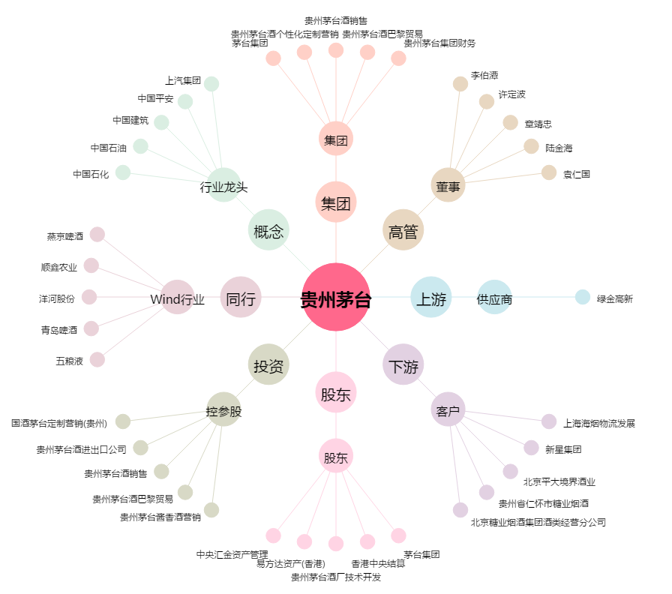
贵州茅台[600519.SH] - 关系概览图

